Histograma
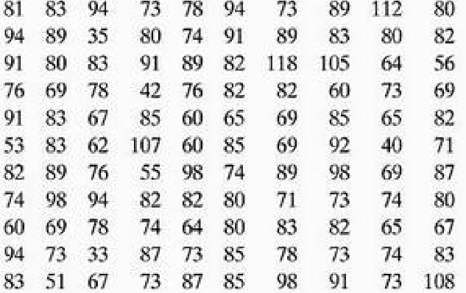
81 | Contagem | 33 | Para o histograma, selecionar os valores, clicar Inserir -> Gráfico então escolher o Histograma e fazer os ajustes necessários
83 | 110 | 35
94 | Ordenar | 40 |  | Duplo clique no gráfico: Personalizar -> Histograma -> Tamanho do intervalo (quando fizemos a tabela de frequência utilizamos intervalo de classe = 10)
73 |  | 42
78 |  | 51
94 |  | 53
73 |  | 55
89 |  | 56
112 |  | 60
80 |  | 60
94 |  | 60
89 |  | 60
35 |  | 62
80 |  | 64
74 |  | 64
91 |  | 65
89 |  | 65
83 |  | 65
80 |  | 67
82 |  | 67
91 |  | 67
80 |  | 69
83 |  | 69
91 |  | 69
89 |  | 69
82 |  | 69
118 |  | 69
105 |  | 71
64 |  | 71
56 |  | 73
76 |  | 73
69 |  | 73
78 |  | 73
42 |  | 73
76 |  | 73
82 |  | 73
82 |  | 73
60 |  | 73
73 |  | 74
69 |  | 74
91 |  | 74
83 |  | 74
67 |  | 74
85 |  | 74
60 |  | 76
65 |  | 76
69 |  | 76
85 |  | 78
65 |  | 78
82 |  | 78
53 |  | 78
83 |  | 80
62 |  | 80
107 |  | 80
60 |  | 80
85 |  | 80
69 |  | 80
92 |  | 80
40 |  | 81
71 |  | 82
82 |  | 82
89 |  | 82
76 |  | 82
55 |  | 82
98 |  | 82
74 |  | 82
89 |  | 82
98 |  | 82
69 |  | 83
87 |  | 83
74 |  | 83
98 |  | 83
94 |  | 83
82 |  | 83
82 |  | 83
80 |  | 83
71 |  | 85
73 |  | 85
74 |  | 85
80 |  | 85
60 |  | 85
69 |  | 87
78 |  | 87
74 |  | 87
64 |  | 89
80 |  | 89
83 |  | 89
82 |  | 89
65 |  | 89
67 |  | 89
94 |  | 91
73 |  | 91
33 |  | 91
87 |  | 91
73 |  | 91
85 |  | 92
78 |  | 94
73 |  | 94
74 |  | 94
83 |  | 94
83 |  | 94
51 |  | 98
67 |  | 98
73 |  | 98
87 |  | 98
85 |  | 105
98 |  | 107
91 |  | 108
73 |  | 112
108 |  | 118

Gráficos de Barras
81 | Contagem | 33 | 34.5 | 2 | Para o Gráficos de barras, Inserir -> Gráfico então escolher o Colunas, então precisamos selecionar os dados em Eixo X selecionar as médias das classes e em Série a frequência de cada
83 | 110 | 35 | 44.5 | 2
94 | Ordenar | 40 | 54.5 | 4
73 |  | 42 | 64.5 | 19
78 |  | 51 | 74.5 | 24
94 |  | 53 | 84.5 | 39
73 |  | 55 | 94.5 | 15
89 |  | 56 | 104.5 | 3
112 |  | 60 | 114.5 | 2
Gráficos de Barras
80 |  | 60
94 |  | 60
89 |  | 60
35 |  | 62
80 |  | 64
74 |  | 64
91 |  | 65
89 |  | 65
83 |  | 65
80 |  | 67
82 |  | 67
91 |  | 67
80 |  | 69
83 |  | 69
91 |  | 69
89 |  | 69
82 |  | 69
118 |  | 69
105 |  | 71
64 |  | 71
56 |  | 73
76 |  | 73
69 |  | 73
78 |  | 73
42 |  | 73
76 |  | 73
82 |  | 73
82 |  | 73
60 |  | 73
73 |  | 74
69 |  | 74
91 |  | 74
83 |  | 74
67 |  | 74
85 |  | 74
60 |  | 76
65 |  | 76
69 |  | 76
85 |  | 78
65 |  | 78
82 |  | 78
53 |  | 78
83 |  | 80
62 |  | 80
107 |  | 80
60 |  | 80
85 |  | 80
69 |  | 80
92 |  | 80
40 |  | 81
71 |  | 82
82 |  | 82
89 |  | 82
76 |  | 82
55 |  | 82
98 |  | 82
74 |  | 82
89 |  | 82
98 |  | 82
69 |  | 83
87 |  | 83
74 |  | 83
98 |  | 83
94 |  | 83
82 |  | 83
82 |  | 83
80 |  | 83
71 |  | 85
73 |  | 85
74 |  | 85
80 |  | 85
60 |  | 85
69 |  | 87
78 |  | 87
74 |  | 87
64 |  | 89
80 |  | 89
83 |  | 89
82 |  | 89
65 |  | 89
67 |  | 89
94 |  | 91
73 |  | 91
33 |  | 91
87 |  | 91
73 |  | 91
85 |  | 92
78 |  | 94
73 |  | 94
74 |  | 94
83 |  | 94
83 |  | 94
51 |  | 98
67 |  | 98
73 |  | 98
87 |  | 98
85 |  | 105
98 |  | 107
91 |  | 108
73 |  | 112
108 |  | 118

Polígonos de Frequência
81 | Contagem | 33 | 24.5 | 0 | Para o Gráficos de barras, Inserir -> Gráfico então escolher o Gráfico de Linhas, então precisamos selecionar os dados em Eixo X selecionar as médias das classes e em Série a frequência de cada
83 | 110 | 35 | 34.5 | 2
94 | Ordenar | 40 | 44.5 | 2
73 |  | 42 | 54.5 | 4
78 |  | 51 | 64.5 | 19
94 |  | 53 | 74.5 | 24
73 |  | 55 | 84.5 | 39
89 |  | 56 | 94.5 | 15
112 |  | 60 | 104.5 | 3
80 |  | 60 | 114.5 | 2
94 |  | 60 | 124.5 | 0
Gráficos de Linhas
89 |  | 60
35 |  | 62
80 |  | 64
74 |  | 64
91 |  | 65
89 |  | 65
83 |  | 65
80 |  | 67
82 |  | 67
91 |  | 67
80 |  | 69
83 |  | 69
91 |  | 69
89 |  | 69
82 |  | 69
118 |  | 69
105 |  | 71
64 |  | 71
56 |  | 73
76 |  | 73
69 |  | 73
78 |  | 73
42 |  | 73
76 |  | 73
82 |  | 73
82 |  | 73
60 |  | 73
73 |  | 74
69 |  | 74
91 |  | 74
83 |  | 74
67 |  | 74
85 |  | 74
60 |  | 76
65 |  | 76
69 |  | 76
85 |  | 78
65 |  | 78
82 |  | 78
53 |  | 78
83 |  | 80
62 |  | 80
107 |  | 80
60 |  | 80
85 |  | 80
69 |  | 80
92 |  | 80
40 |  | 81
71 |  | 82
82 |  | 82
89 |  | 82
76 |  | 82
55 |  | 82
98 |  | 82
74 |  | 82
89 |  | 82
98 |  | 82
69 |  | 83
87 |  | 83
74 |  | 83
98 |  | 83
94 |  | 83
82 |  | 83
82 |  | 83
80 |  | 83
71 |  | 85
73 |  | 85
74 |  | 85
80 |  | 85
60 |  | 85
69 |  | 87
78 |  | 87
74 |  | 87
64 |  | 89
80 |  | 89
83 |  | 89
82 |  | 89
65 |  | 89
67 |  | 89
94 |  | 91
73 |  | 91
33 |  | 91
87 |  | 91
73 |  | 91
85 |  | 92
78 |  | 94
73 |  | 94
74 |  | 94
83 |  | 94
83 |  | 94
51 |  | 98
67 |  | 98
73 |  | 98
87 |  | 98
85 |  | 105
98 |  | 107
91 |  | 108
73 |  | 112
108 |  | 118

Ogiva de Frequência
81 | Contagem | 33 | 29.5 | 0 | Para o Gráficos de barras, Inserir -> Gráfico então escolher o Gráfico de Linhas, então precisamos selecionar os dados em Eixo X selecionar as médias das classes e em Série a frequência de cada
83 | 110 | 35 | 39.5 | 2
94 | Ordenar | 40 | 49.5 | 4
73 |  | 42 | 59.5 | 8
78 |  | 51 | 69.5 | 27
94 |  | 53 | 79.5 | 51
73 |  | 55 | 89.5 | 90
89 |  | 56 | 99.5 | 105
112 |  | 60 | 109.5 | 108
80 |  | 60 | 119.5 | 110
94 |  | 60
Ogiva de frequência
89 |  | 60
35 |  | 62
80 |  | 64
74 |  | 64
91 |  | 65
89 |  | 65
83 |  | 65
80 |  | 67
82 |  | 67
91 |  | 67
80 |  | 69
83 |  | 69
91 |  | 69
89 |  | 69
82 |  | 69
118 |  | 69
105 |  | 71
64 |  | 71
56 |  | 73
76 |  | 73
69 |  | 73
78 |  | 73
42 |  | 73
76 |  | 73
82 |  | 73
82 |  | 73
60 |  | 73
73 |  | 74
69 |  | 74
91 |  | 74
83 |  | 74
67 |  | 74
85 |  | 74
60 |  | 76
65 |  | 76
69 |  | 76
85 |  | 78
65 |  | 78
82 |  | 78
53 |  | 78
83 |  | 80
62 |  | 80
107 |  | 80
60 |  | 80
85 |  | 80
69 |  | 80
92 |  | 80
40 |  | 81
71 |  | 82
82 |  | 82
89 |  | 82
76 |  | 82
55 |  | 82
98 |  | 82
74 |  | 82
89 |  | 82
98 |  | 82
69 |  | 83
87 |  | 83
74 |  | 83
98 |  | 83
94 |  | 83
82 |  | 83
82 |  | 83
80 |  | 83
71 |  | 85
73 |  | 85
74 |  | 85
80 |  | 85
60 |  | 85
69 |  | 87
78 |  | 87
74 |  | 87
64 |  | 89
80 |  | 89
83 |  | 89
82 |  | 89
65 |  | 89
67 |  | 89
94 |  | 91
73 |  | 91
33 |  | 91
87 |  | 91
73 |  | 91
85 |  | 92
78 |  | 94
73 |  | 94
74 |  | 94
83 |  | 94
83 |  | 94
51 |  | 98
67 |  | 98
73 |  | 98
87 |  | 98
85 |  | 105
98 |  | 107
91 |  | 108
73 |  | 112
108 |  | 118

Gráfico de Setores (Pizza)
EM incompleto | 12159 | Para o Gráficos de pizza, Inserir -> Gráfico então escolher o Gráfico de Pizza, então precisamos selecionar os dados em Configurações e Marcador, os nomes, e em Valor os dados
EM completo | 19063
ES incompleto | 12422
Ciclo Básico ES | 3982
ES completo | 8173
Pós-grad | 2812

Gráfico de Setores

Gráfico de Dispersão 1
Exempo da umidade no produto |  | Para o Gráficos de dispersão, Inserir -> Gráfico então escolher o Gráfico de Dispersão, então precisamos selecionar os dados em Configurações e Eixo X (variável independete), Série (variável dependente)
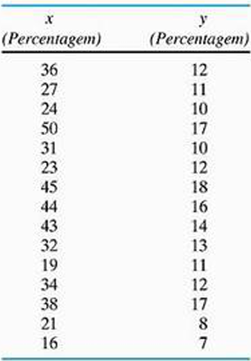

Gráfico de Dispersão

Umidade Local (%) | Umidade Produto (%)
36 | 12
27 | 11
24 | 10
50 | 17
31 | 10
23 | 12
45 | 18
44 | 16
43 | 14
32 | 13
19 | 11
34 | 12
38 | 17
21 | 8
16 | 7

Gráfico de Dispersão 2
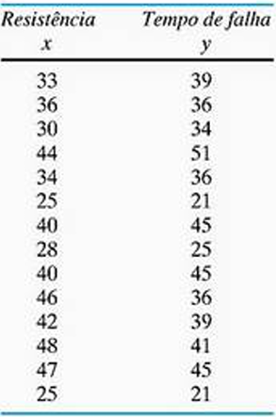
Exempo da resistência e minutos |  | Para o Gráficos de dispersão, Inserir -> Gráfico então escolher o Gráfico de Dispersão, então precisamos selecionar os dados em Configurações e Eixo X (variável independete), Série (variável dependente)

Gráfico de Dispersão

Resistência (ohms) | Tempo (minutos)
33 | 39
36 | 36
30 | 34
44 | 51
34 | 36
25 | 21
40 | 45
28 | 25
40 | 45
46 | 36
42 | 39
48 | 41
47 | 45
25 | 21

